상품제안서
해바라기 플라워백 | 상품코드: F00526

 |  |  |  |  |  |  | 02-412-0044 | www.easy1.co.kr
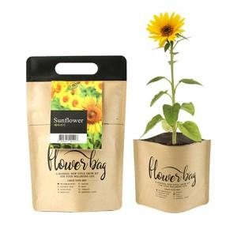 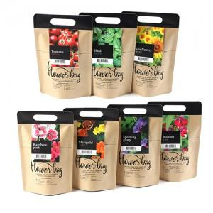

【상세/제작정보】

【인쇄/포장옵션】 | 스티커 / 비규격미포장

【공급단가】 | 수량 | 500~ | 1,000~ | 3,000~ | 5,000~ | 10,000~
*VAT별도 | 단가 | 2,090원 | 2,010원 | 1,930원 | 1,860원 | 1,810원

【상품 URL】 | https://dev.easy1.co.kr:443/src/goods_detail.php?gdno=526

